关系图
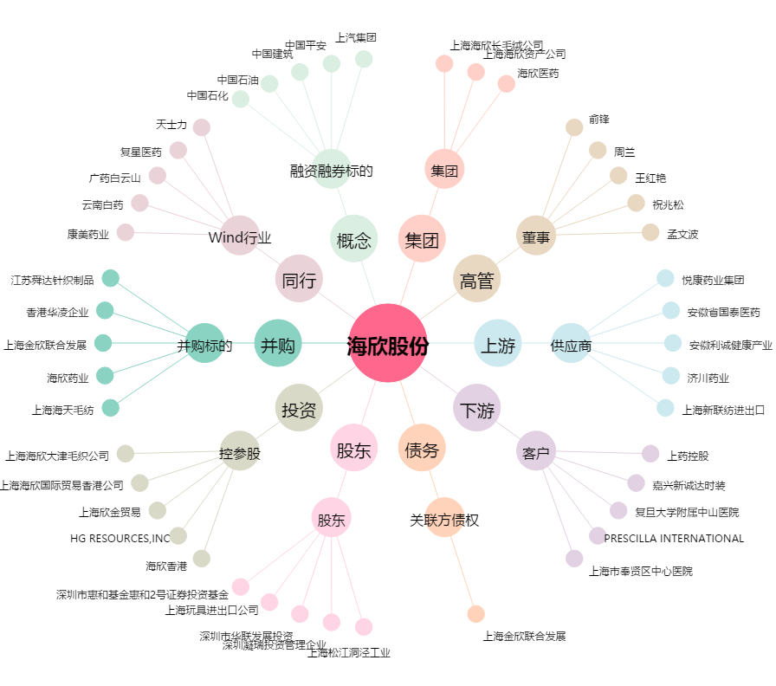
海欣股份[600851.SH] - 关系概览图

